List1
Příloha č. 7 - Seznam stávajících dávkovačů dezinfekce
Typ dávkovače | počet kusů
Dávkovač pákový DERMADOS | 250
Dávkovač Eurospender Safety pus 500 ml | 63
Eurodržák 500 ml | 38
Dávkovač pákový kovový 500ml/1000ml | 125/36
Kovový držák na lahve 500ml | 160 | 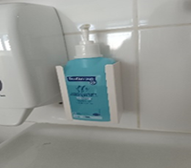
Eurospender 3 - závěsný držák 500 ml | 20 | 